2018_09_data
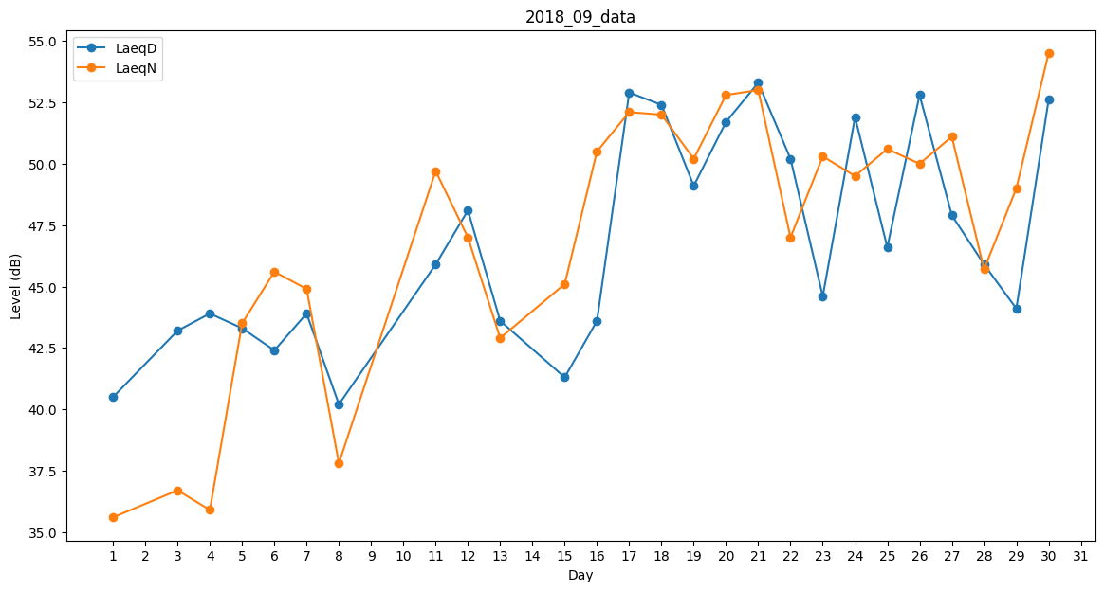
Day | LaeqD | LaeqN
1 | 40.5 | 35.6
2 | 0 | 38.9
3 | 43.2 | 36.7
4 | 43.9 | 35.9
5 | 43.3 | 43.5
6 | 42.4 | 45.6
7 | 43.9 | 44.9
8 | 40.2 | 37.8
9 | 0 | 44.1
10 | 45 | 0
11 | 45.9 | 49.7
12 | 48.1 | 47
13 | 43.6 | 42.9
14 | 0 | 0
15 | 41.3 | 45.1
16 | 43.6 | 50.5
17 | 52.9 | 52.1
18 | 52.4 | 52
19 | 49.1 | 50.2
20 | 51.7 | 52.8
21 | 53.3 | 53
22 | 50.2 | 47
23 | 44.6 | 50.3
24 | 51.9 | 49.5
25 | 46.6 | 50.6
26 | 52.8 | 50
27 | 47.9 | 51.1
28 | 45.9 | 45.7
29 | 44.1 | 49
30 | 52.6 | 54.5

